分析
下一个窗口：显示下一个将要下落的方块。
实现：JPanel绘图
按钮窗口：
开始：开始游戏
退出：退出游戏（结束程序）
实现：事件监听
数据库窗口：
显示，数据库中得分最高
的前5位玩家的名字和分数。实现：jdbc

等级窗口：显示现在的等级
实现：程序中的一个值

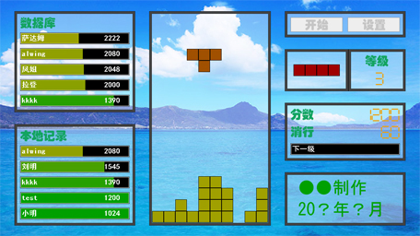

分数窗口：
显示目前得分，消行
实现：显示程序中的变量

本地记录：
显示，本地磁盘中得分最高的前5位玩家的名字和分数。
实现：文件I/O操作
值槽：按比例显示，下一级的距离。
实现：JPande

版权信息窗口：
显示游戏相关信息。
实现：显示一个字符串

游戏主窗口：俄罗斯方块最基本的游戏功能
实现：
（1）.10x18的二维数组。
（2）.下落方块：定义坐标数组
（3）.下落操作：玩家控制，线程控制自动下落

